Bug_reports
 | Windows 10, Google Hrome Версия 101.0.4951.67 |  | Валидные данные: | name: Mery1, Surname: Dolbina, email: Dolbina2010@mail.ru, Password: Dolbina1!.@

Bug_id | Title | Severity | Priority | Precondition | Steps | ER | AR | Attachments
ID_1 | Форма не отправляется при введении валидного количества символов в поле Name | Critical | High | 1. Открыта страницаhttp://itcareer.pythonanywhere.com/ 2. Остальные поля заполнены валидными данными | 1. Ввести в поле Name 'Ma' | Success! Hello: Me Dolbina | Error: Error: All Fields are Required
ID_2 | Форма не отправляется при введении валидного количества символов в поле Name | Critical | High | 1. Открыта страницаhttp://itcareer.pythonanywhere.com/ 2. Остальные поля заполнены валидными данными | 1. Ввести в поле Name 'Mar' | Success! Hello: Mar Dolbina | Error: Error: All Fields are Required
ID_8 | Успешная отправка формы с невалидными данными в поле Name (кириллица) | Minor | Low | 1. Открыта страницаhttp://itcareer.pythonanywhere.com/ 2. Остальные поля заполнены валидными данными | 1. Ввести в поле Name "Мария" | Ошибка отправки формы | Success! Hello: Мария Dolbina
ID_9 | Успешная отправка формы с невалидными данными в поле Name (кириллица с латинскими буквами) | Minor | Low | 1. Открыта страницаhttp://itcareer.pythonanywhere.com/ 2. Остальные поля заполнены валидными данными | 1. Ввести в поле Name "Маrия" | Ошибка отправки формы | Success! Hello: Marия Dolbina
ID_10 | Успешная отправка формы с невалидными данными в поле Name (разрешенные спецсимволы подряд) | Minor | Low | 1. Открыта страницаhttp://itcareer.pythonanywhere.com/ 2. Остальные поля заполнены валидными данными | 1. Ввести в поле Name "Mery..." | Ошибка отправки формы | Success! Hello: Mery... Dolbina
ID_11 | Успешеная отправка формы сневалидными данными (запрещенные спецсимволы) | Minor | Low | 1. Открыта страницаhttp://itcareer.pythonanywhere.com/ 2. Остальные поля заполнены валидными данными | 1. Ввести в поле Name "mery=%" | Ошибка отправки формы | Success! Hello: Mery=%... Dolbina
ID_13 | Успешеная отправка формы с невалидным количеством символов в поле Surname | Minor | Low | 1. Открыта страницаhttp://itcareer.pythonanywhere.com/ 2. Остальные поля заполнены валидными данными | 1. Ввести в поле Surname "D" | Ошибка отправки формы | Success! Hello: Mery D
ID_14 | Успешеная отправка формы с невалидным количеством символов в поле Surname | Minor | Low | 1. Открыта страницаhttp://itcareer.pythonanywhere.com/ 2. Остальные поля заполнены валидными данными | 1. Ввести в поле Surname 129 латинских букв | Ошибка отправки формы | Success! Hello: Mery dddddddddddddddddddddddddddddddddddddddddddddddddddddddddd
ID_16 | Успешеная отправка формы с невалидными символами в поле Surname (кириллица) | Minor | Low | 1. Открыта страницаhttp://itcareer.pythonanywhere.com/ 2. Остальные поля заполнены валидными данными | 1. Ввести в поле Surname "Долбина" | Ошибка отправки формы | Success! Hello: Mery Долбина
ID_17 | Успешеная отправка формы с невалидными символами в поле Surname (кириллица c латинскими символами) | Minor | Low | 1. Открыта страницаhttp://itcareer.pythonanywhere.com/ 2. Остальные поля заполнены валидными данными | 1. Ввести в поле Surname "Долbina" | Ошибка отправки формы | Success! Hello: Mery Долbina
ID_20 | Успешеная отправка формы с запрещенными спецсимволами | Minor | Low | 1. Открыта страницаhttp://itcareer.pythonanywhere.com/ 2. Остальные поля заполнены валидными данными | 1. Ввести в поле Surname "Dolbina@@@" | Ошибка отправки формы | Success! Hello: Mery Dolbina@@@
ID_21 | Форма не отправяется с пустым полем Surname | Minor | Medium | 1. Открыта страницаhttp://itcareer.pythonanywhere.com/ 2. Остальные поля заполнены валидными данными | 1. Оставить поле Surname пустым | Success! | Error: Error: All Fields are Required
ID_22 | Успешная отправка формы без одного обязательного спецсимвола в поле Email | Major | High | 1. Открыта страницаhttp://itcareer.pythonanywhere.com/ 2. Остальные поля заполнены валидными данными | 1. Ввести в поле Email "Dolbina2010@mailru" | Ошибка отправки формы | Success! Hello: Mery Gorokhov
ID_23 | Успешная отправка формы без обязательных спецсимволов в поле Email | Major | High | 1. Открыта страницаhttp://itcareer.pythonanywhere.com/ 2. Остальные поля заполнены валидными данными | 1. Ввести в поле Email "Dolbina2010mailru" | Ошибка отправки формы | Success! Hello: Mery Dolbina
ID_24 | Успешная отправка формы при заполнении поля Email кириллицей | Major | High | 1. Открыта страницаhttp://itcareer.pythonanywhere.com/ 2. Остальные поля заполнены валидными данными | 1. Ввести в поле Email "Долбина2010@мыло.ру" | Ошибка отправки формы | Success! Hello: Mery Dolbina
ID_25 | Успешная отправка формы c невалидными данными в поле Email (3 символа до @) | Major | High | 1. Открыта страницаhttp://itcareer.pythonanywhere.com/ 2. Остальные поля заполнены валидными данными | 1. Ввести в поле Email "Dol@mail.ru" | Error | Success! Hello: Mery Dolbina
ID_26 | Успешная отправка формы c невалидными данными в поле Email (65 символов до @) | Major | High | 1. Открыта страницаhttp://itcareer.pythonanywhere.com/ 2. Остальные поля заполнены валидными данными | 1. Ввести в поле Email 65 символов до @ | Error | Success! Hello: Mery Dolbina
ID_27 | Успешная отправка формы c невалидными данными в поле Email (После @ и до . один символ) | Major | High | 1. Открыта страницаhttp://itcareer.pythonanywhere.com/ 2. Остальные поля заполнены валидными данными | 1. Ввести в поле Email "Dolbina2010@m.ru" | Error | Success! Hello: Mery Dolbina
ID_28 | Успешная отправка формы c невалидными данными в поле Email (После @ и до .33 символа) | Major | High | 1. Открыта страницаhttp://itcareer.pythonanywhere.com/ 2. Остальные поля заполнены валидными данными | 1. Ввести в имени домена 33 символа после @ и до . | Error | Success! Hello: Mery Dolbina
ID_29 | Успешная отправка формы c невалидными данными в поле Email (После последней точки один символ) | Major | High | 1. Открыта страницаhttp://itcareer.pythonanywhere.com/ 2. Остальные поля заполнены валидными данными | 1. Ввести в поле Email "Dolbina2010@mail.r" | Error | Success! Hello: Mery Dolbina
ID_30 | Успешная отправка формы c невалидными данными в поле Email (После последней точкb 17 символов) | Major | High | 1. Открыта страницаhttp://itcareer.pythonanywhere.com/ 2. Остальные поля заполнены валидными данными | 1. Ввести в поле Email после последней точки 17 символов | Error | Success! Hello: Mery Dolbina
ID_31 | Успешная отправка формы c валидными данными и пробелом посередине в поле Email | Major | High | 1. Открыта страницаhttp://itcareer.pythonanywhere.com/ 2. Остальные поля заполнены валидными данными | 1. Ввести в поле Email "Dolbi na2010@mail.ru" | Error | Success! Hello: Mery Dolbina
ID_32 | Успешная отправка формы с разрешенными спецсимволами подряд в поле Email | Major | High | 1. Открыта страницаhttp://itcareer.pythonanywhere.com/ 2. Остальные поля заполнены валидными данными | 1. Ввести в поле Email "Dolbina2010@@mail.ru" | Error | Success! Hello: Mery Dolbina
ID_33 | Успешная отправка формы с запрещенными спецсимволами в поле Email | Major | High | 1. Открыта страницаhttp://itcareer.pythonanywhere.com/ 2. Остальные поля заполнены валидными данными | 1. Ввести в поле Email "Dolbina_2010@mail.ru" | Error | Success! Hello: Mery Dolbina
ID_34 | Успешная отправка формы c невалидными данными в поле Email (После последней точки цифры) | Major | High | 1. Открыта страницаhttp://itcareer.pythonanywhere.com/ 2. Остальные поля заполнены валидными данными | 1. Ввести в поле Email "Dolbina2010@mail.12" | Error | Success! Hello: Mery Dolbina
ID_35 | Успешная отправка формы c невалидными данными в поле Password (кириллица) | Minor | Low | 1. Открыта страницаhttp://itcareer.pythonanywhere.com/ 2. Остальные поля заполнены валидными данными | 1. Ввести в поле Password "Долбина1!.@" | Error | Success! Hello: Mery Dolbina | 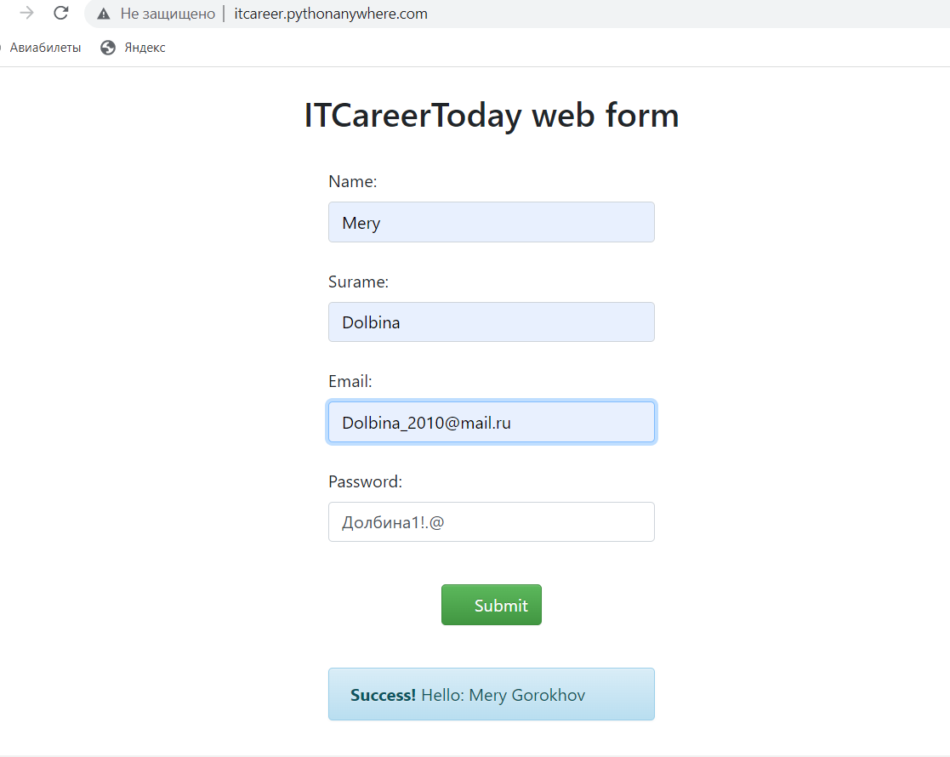
ID_36 | Успешная отправка формы c невалидными данными в поле Password (без верхнего регистра) | Minor | Low | 1. Открыта страницаhttp://itcareer.pythonanywhere.com/ 2. Остальные поля заполнены валидными данными | 1. Ввести в поле Password "dolbina1!.@" | Error | Success! Hello: Mery Dolbina | https://disk.yandex.ru/i/ikocxdwVT8bhMw
ID_37 | Успешная отправка формы c невалидными данными в поле Password (с запрещенным спецсимволом) | Minor | Low | 1. Открыта страницаhttp://itcareer.pythonanywhere.com/ 2. Остальные поля заполнены валидными данными | 1. Ввести в поле Password "Dolbina1!.@%" | Error | Success! Hello: Mery Dolbina | https://disk.yandex.ru/i/R6017PyOFgn3hg
ID_38 | Успешная отправка формы c невалидными данными в поле Password (с пробелом посередине) | Minor | Low | 1. Открыта страницаhttp://itcareer.pythonanywhere.com/ 2. Остальные поля заполнены валидными данными | 1. Ввести в поле Password "Dolbina 1!.@" | Error | Success! Hello: Mery Dolbina | https://disk.yandex.ru/d/G1NyfFpFeAevHw
ID_39 | Успешная отправка формы c невалидными данными в поле Password (без цифры) | Minor | Low | 1. Открыта страницаhttp://itcareer.pythonanywhere.com/ 2. Остальные поля заполнены валидными данными | 1. Ввести в поле Password "Dolbina 1!.@" | Error | Success! Hello: Mery Dolbina | https://disk.yandex.ru/i/I6RwIVkq1K1zQw
ID_40 | Успешная отправка формы c невалидными данными в поле Password (без обязательных спецсимволов) | Minor | Low | 1. Открыта страницаhttp://itcareer.pythonanywhere.com/ 2. Остальные поля заполнены валидными данными | 1. Ввести в поле Password "Dolbina1" | Error | Success! Hello: Mery Dolbina | https://disk.yandex.ru/i/yLiotKguLjuyVw
ID_41 | Успешная отправка формы c невалидными данными в поле Password (запрещенное количество спецсимволов) | Minor | Low | 1. Открыта страницаhttp://itcareer.pythonanywhere.com/ 2. Остальные поля заполнены валидными данными | 1. Ввести в поле Password "Dolbin1" | Error | Success! Hello: Mery Dolbina | https://disk.yandex.ru/i/jADXOlIwAJhk8g
ID_42 | Успешная отправка формы c невалидными данными в поле Password (запрещенное количество спецсимволов 13 ) | Minor | Low | 1. Открыта страницаhttp://itcareer.pythonanywhere.com/ 2. Остальные поля заполнены валидными данными | 1. Ввести в поле Password "Dolbinaakdnjj11!@!" | Error | Success! Hello: Mery Dolbina | https://disk.yandex.ru/i/bsMJVregT1bYYQ
ID_43 | Название формы "ITCareerToday web form", а нужно 'Registration form' | Major | Medium | 1. Открыта страница http://itcareer.pythonanywhere.com/ | 1. Проверить соответствие заголовка с содержимым страницы | Название формы 'Registration form' | Название формы "ITCareerToday web form" | 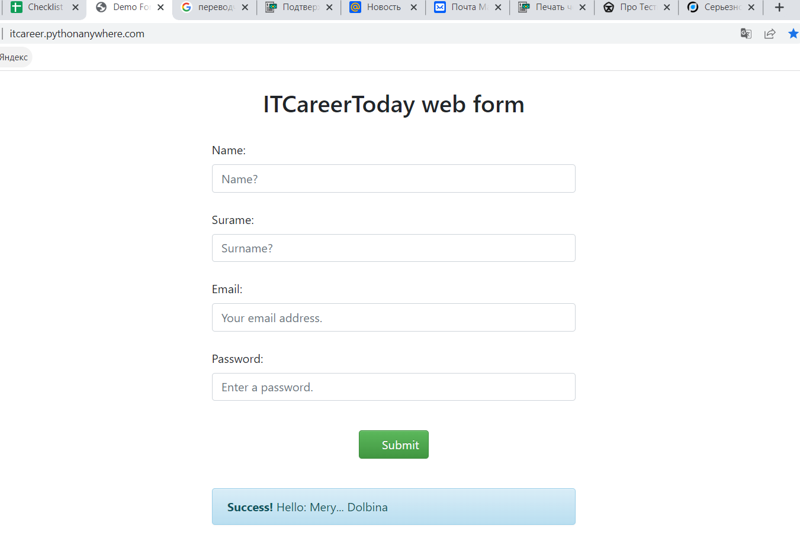
ID_44 | Заголовок Placeholder Surname с опечаткой | Major | Medium | 1. Открыта страница http://itcareer.pythonanywhere.com/ | 1. Проверить название Placeholder Surname | Surname | Suname
ID_45 | Placeholder Name отображается со знаком вопроса | Major | Medium | 1. Открыта страница http://itcareer.pythonanywhere.com/ | 1. Проверить содержимое Placeholder Name | Name | Name?
ID_46 | Placeholder Surname отображается со знаком вопроса | Major | Medium | 1. Открыта страница http://itcareer.pythonanywhere.com/ | 1. Check Placeholder Surname | Surname | Surname?

